2026-02-03
規制番号 名称 |  |  |  |  | 07-0166 |  | 千田蓮池（南） |  |  |  | (UD-RTR) |  | 運 用 開始日時 |  | 2026-02-03 |  |  |  | 製造番号 |  | K0000003
 |  |  |  |  |  |  |  |  |  |  |  |  |  |  |  |  |  |  | 製造年月 |  | 2026-01-01
管制番号 名称 |  |  |  |  | 70166 |  | 千田蓮池（南） |  |  |  | 1012号「版6」 |  |  |  | 2:41:00 |  |  | ～
 |  |  |  |  |  |  |  |  |  |  |  |  |  |  |  |  |  |  | メーカー |  | 日本信号 |  |  |  | Int№： | 1705
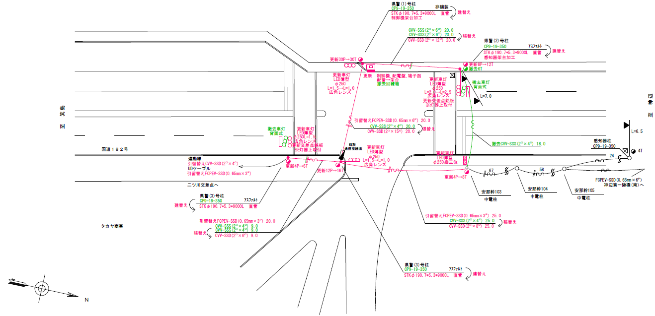

26.2
設計
32.2

付加機能
連動出力
ステータス機能
S3:閃光
 |  |  |  |  |  |  |  |  |  |  |  |  |  |  |  |  |  |  |  |  |  |  |  |  | 50 | 13.888888889 | 32.2 | 2.3
 |  |  |  |  |  |  |  |  |  |  |  |  |  |  |  |  |  |  |  |  |  |  |  |  | 30 | 8.3333333333 | 26.2 | 3.1
ステップ番号 |  |  |  | 1 | 2 | 3 | 4 | 5 | 6 | 7 | 8 | 9 | 10 | 11 | 12 | 13 | 14 | 15 | 16 | 17 | 18 | 19 | 20
ステップ名称 |  |  |  | 1PG | 1PW | 1 G | 1 Y | 1 R | 2PG | 2PW | 2 G | 2 Y | 2 R
流 動 図
（ ）
歩灯なし
15.5m
（ ）
15.2m
歩灯なし
EC6680L+34001001
EC6680L-6229
PD1220A V4.03
( １Ｐ ) |  | [ 1P ]
１ |  | [ 1V ]
( ２Ｐ ) |  | [ 2P ]
２ |  | [ 2V ]

ＰＵ |  |  |  | 109 |  |  |  |  | 109
ＰＬ | ( | 53秒 | ) | 10 | 6 | 2 | 3 | 2 | 16 | 6 | 2 | 3 | 3 |  |  |  |  |  |  |  |  |  |  |  | 80 | 67
保安秒時 | ( | 140秒 | ) | 88 | 6 | 2 | 3 | 2 | 25 | 6 | 2 | 3 | 3 |  |  |  |  |  |  |  |  |  |  |  | 140 | 120
最長時間（秒） |  |  |  | 110 | 110 | 110 | 10 | 10 | 110 | 110 | 110 | 10 | 10
最短時間（秒） |  |  |  | 6 | 0.95 | 0.95 | 0.95 | 0.95 | 6 | 0.95 | 0.95 | 0.95 | 0.95
ＡＢ連動出力 |  |  |  | A | B | B | B | B | B | A | A | A | A |  |  |  |  |  |  |  |  |  |  | 設計書モレ

430166
規制番号 名称 |  |  |  |  | 7-0166 |  | 千田蓮池南 |  |  |  |  |  | 運 用 |  | 2004-02-27 |  |  |  | 製造番号 |  | 4A1944
管制番号 名称 |  |  |  |  | 070166 |  | 千田蓮池南 |  |  |  | UC-UD(ルータ） |  | 開始日時 |  | 10:24～ |  |  |  | 製造年月 |  | 2004.1

至 福山東インター南
至 十九軒屋
 |  |  |  |  | 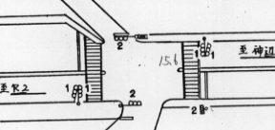

付加機能
連動出力
ステータス機能
S3:閃光
その他
Ｓ８０筐体

ステップ番号 |  |  |  | 1 | 2 | 3 | 4 | 5 | 6 | 7 | 8 | 9 | 10 | 11 | 12 | 13 | 14 | 15 | 16 | 17 | 18 | 19 | 20
ステップ名称 |  |  |  | 1PG | 1PW | 1 G | 1 Y | 1 R | 2PG | 2PW | 2 G | 2 Y | 2 R
流 動 図
（ ）
15.8m
歩灯無
（ ）
歩灯無
（ ）
15.6m
歩灯無
( １Ｐ ) |  | [ 1P ]
１ |  | [ 1V ]
( ２Ｐ ) |  | [ 2P ]
２ |  | [ 2V ]

保安秒時 | ( | 150秒 | ) | 95 | 6 | 2 | 3 | 2 | 28 | 6 | 2 | 3 | 3
最長時間（秒） |  |  |  | 110 | 10 | 110 | 10 | 10 | 110 | 10 | 110 | 10 | 10
最短時間（秒） |  |  |  | 8 | 0.95 | 0.95 | 0.95 | 0.95 | 8 | 0.95 | 0.95 | 0.95 | 0.95
ＡＢ連動出力 |  |  |  | A | B | B | B | B | B | A | A | A | A

